Ресурси
 | Страни |  | Флаг
 | САЩ |  |  0
 | Полша
 | Сърбия
 | Бразилия |  | 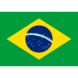
 | Турция |  | 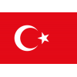
 | Тунис
 | Аржентина |  | 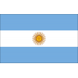
 | Иран |  | 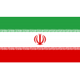
 | Словения |  | 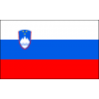
 | Италия |  | 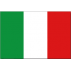
 | Нидерландия |  | 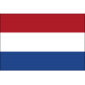
 | Франия |  | 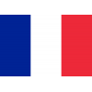
 | Германия |  | 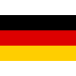
 | Куба |  | 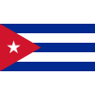
 | Украйна |  | 
 | Япония |  | 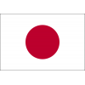



 |  | ПОЛША

№ |  | Фамилия Име

20 |  | Биениек М.

17 |  | Заторски П.

5 |  | Качмарек Л.

18 |  | Кволек Б.

7 |  | Клос К.

15 |  | Кохановски Я.

6 |  | Курек Б. (К)

12 |  | Ломач Г.

3 |  | Попивчак Я.

72 |  | Пореба М.

16 |  | Семенюк К.

21 |  | Форнал Т.

14 |  | Шливка А.

19 |  | Януш М.

 |  |  |  | Анцани С.
 |  |  |  | 7
 |  |  |  | Балазо Ф.
 |  |  |  | 12
 |  |  |  | Ботоло М.
 |  |  |  | 14
 |  |  |  | Галаси Дж.
 |  |  |  | 6
 |  |  |  | Джанели С. (К)
 |  |  |  | 15
 |  |  |  | Лавия Д.
 |  |  |  | 5
 |  |  |  | Микелето А.
 |  |  |  | 30
 |  |  |  | Моска Л.
 |  |  |  | 1
 |  |  |  | Пинали Дж.
 |  |  |  | 3
 |  |  |  | Речине Ф.
 |  |  |  | 16
 |  |  |  | Романо Ю.
 |  |  |  | 19
 |  |  |  | Русо Р.
 |  |  |  | 8
 |  |  |  | Сбертоли Р.
 |  |  |  | 24
 |  |  |  | Сканферла Л.

